Bài Test nâng Winserver
Thực hiện Test nâng cấp hệ điều hành của Server từ WinServer 2012 lên Winserver 2022
 |  | thì Server mới có giữ nguyên về cơ sở dữ liệu AD, Polycy hay không?


Thực hiện:

Phần 1: Giả lập môi trường ảo như thực tế hiện tại.
Bước 1: | Tạo 1 miền có 1 PDC chạy Winserver 2012 quản lý 1 máy Client Win 10
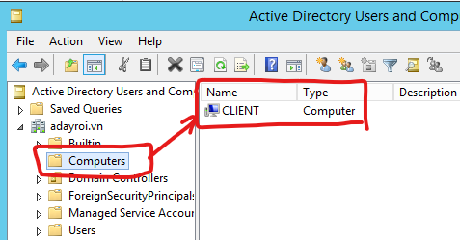
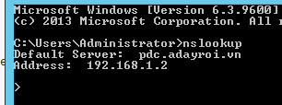
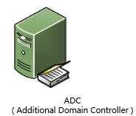

 |  |  |  |  |  |  |  | 192.168.1.2/24
 |  |  |  |  |  |  |  |  | Client_Win10(.1.9)
 |  |  |  |  |  |  |  | PDC(Winserver 2012)

Bước 2: | Tạo ra các OU,Group và chính sách trên PDC. |  |  |  |  |  | 192.168.1.3/24
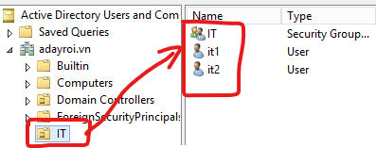
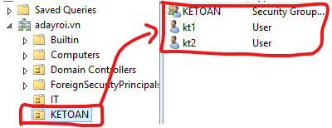
 |  |  |  |  |  |  | ADC(Winserver 2022)

 |  |  |  |  | (Data này khi thực hiện Migrate thì nó sẽ bị mất).
** Tạo ra OU, Group, User: IT và KETOAN , và các User IT, Kế toán
Link phân quyền NTFS cho User: |  |  | https://www.youtube.com/watch?v=7MwSk0jJgcY

 | ** Policy: | Tạo chính sách chặn USB:
 |  | Tạo chính sách yêu cầu đổi mật khẩu.vv
 |  | Triển khai cấu hình HomePage
 |  | Map ổ đĩa từ ADC xuống.

Phần 2: Thực hiện cấu hình Migrate.
Link Video: | https://www.youtube.com/watch?v=1fWR6aOyPg4
Bước 1: | Nâng cấp Server Schema của PDC từ Winserver 2012(69) lên Winserver 2022(88)
** Xem Version của Schema 2012 hiện tại.
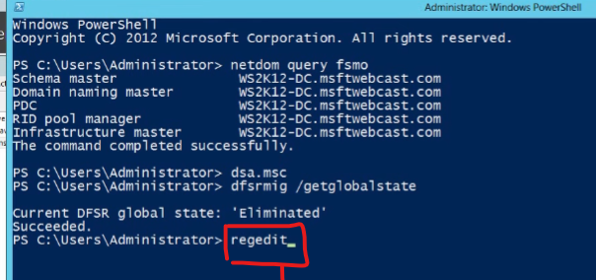

 | Nhấn "regedit" + Enter để mở lên hộp thoại " Registry Editor"

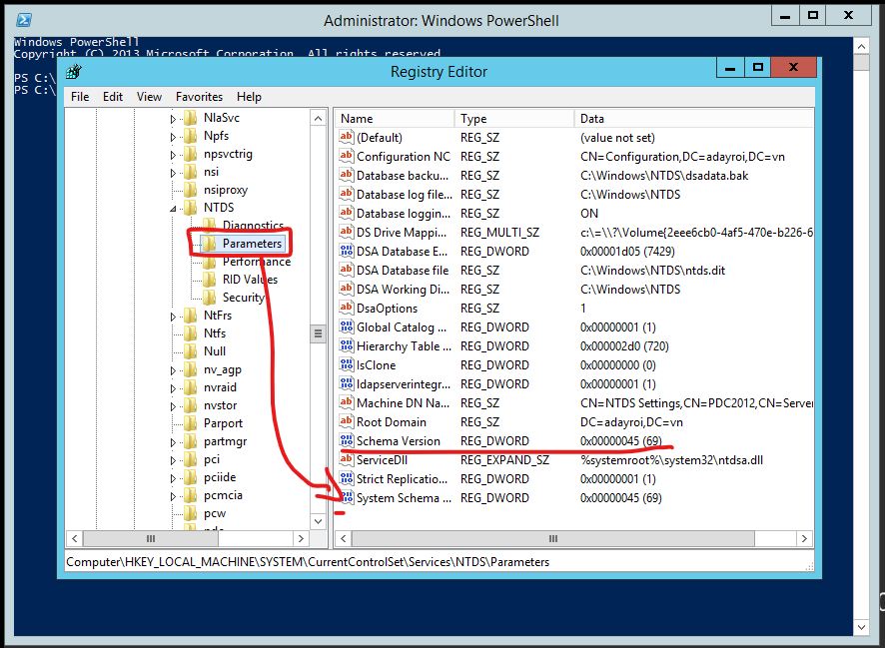

 | Phiên bản hiện tại là: 69

*** Thực hiện nâng phiên bản Server Schema lên 2022.
 | Nhét đĩa cài winserver 2022 vào máy ảo và thực hiện Update.
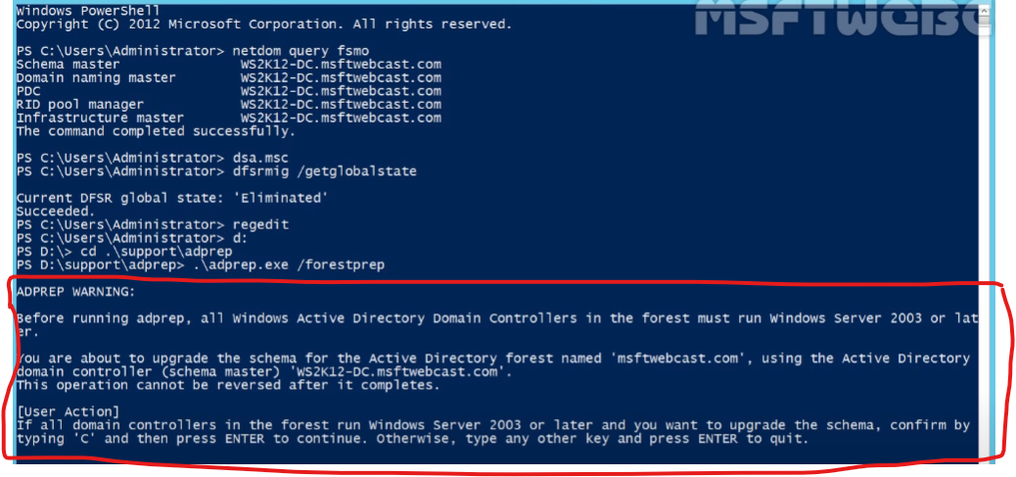
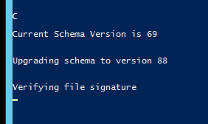

Lệnh để thực hiện Update.

 |  |  |  |  |  |  |  | Nhấn "C" để xác nhận Update.

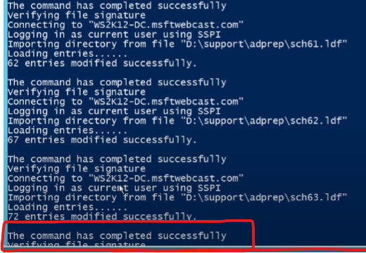

Kiểm tra lại Version Schema sau Update. |  |  |  |  |  |  |  | Update thành công.

Bước 2: | Dựng ADDC chạy WinServer2022

Bước 3: | Chuyển 5 Role từ PDC 2012 sang ADC 2022
Link hướng dẫn:
Link 1: có cả chuyển 5 Role khi PDC đã chết.
https://khoserver.com/huong-dan-chuyen-5-fsmo-roles-tu-pdc-sang-adc/

Link 2: | https://blog.netwrix.com/transfer-fsmo-roles/ |  |  | Chuyển bằng giao diện

 |  |  |  | chuyển bằng câu lệnh

 |  |  |  | Kiểm lại OU, Policy,DNS
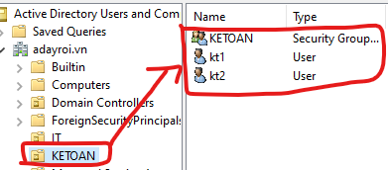
Tắt PDC và Test lại với Client. |  |  | Hoạt động ok

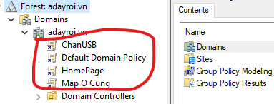
 |  |  | Computer: |  |  | Policy:


 |  |  | DNS
 |  |  | OK

Bước 4: Hạ cấp PDC.

Hệ điều hành của PDC
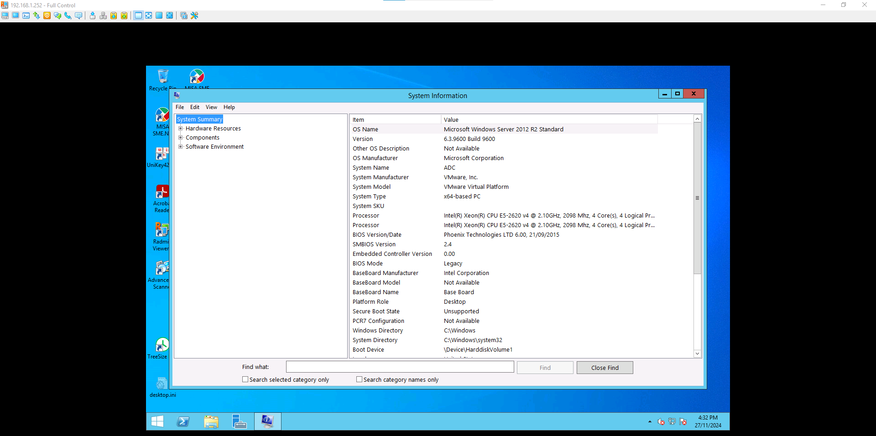

Chính sách Map ổ đĩa.
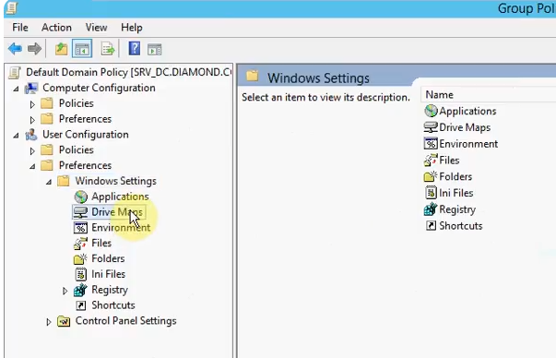
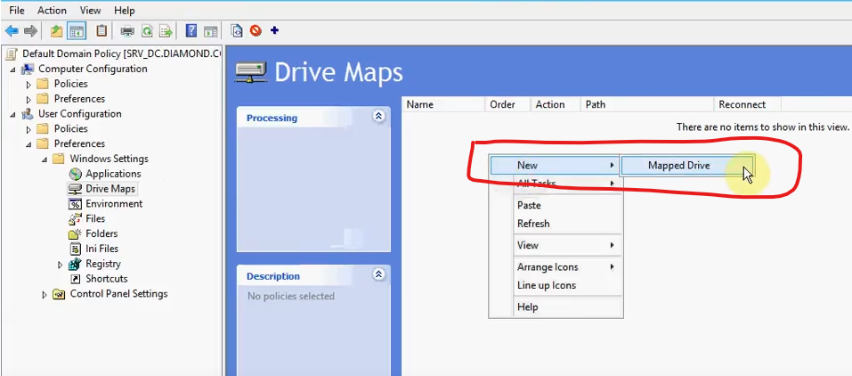
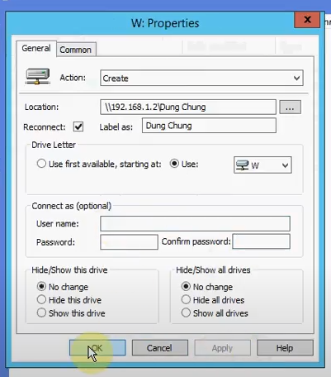
Map ổ đĩa: | https://jotelulu.com/en-gb/support/tutorials/how-to-configure-a-gpo-for-mapping-shared-drives/
Video: | https://www.youtube.com/watch?v=qAcbQKDJloY

Các bước thực hiện Migrate
